Composições-BDI
Referência: Acórdão 325/2007 - TCU Plenário;
OBS: Os valores dos itens apresentados e o BDI calculado são apenas um exemplo.
Equação considerada para o cálculo do BDI do Acórdão 325/2007 (iten 7, pg 23)
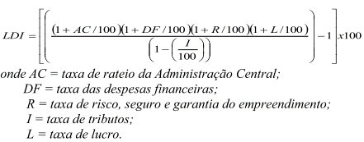

LEGENDA
Valores a inserir
Valor fixo determinado por lei

Itens |  | Sigla | Min. | Max. | Med. | Valores adotados (SEM DESONERAÇÃO) | Valores adotados (COM DESONERAÇÃO)
Garatia |  | R | 0.00 | 0.42 | 0.21 | 0.21 | 0.21 | O valor da garantida definido no edital ou termo de referência (Lei nº 8.666/93);
Risco |  |  | 0.00 | 2.05 | 0.97 | 0.50 | 0.50
Despesas Financeiras |  | DF | 0.00 | 1.20 | 0.59 | 1.20 | 1.20
Administação Cental |  | AC | 0.11 | 8.03 | 4.07 | 8.03 | 8.03
Lucro |  | L | 3.83 | 9.96 | 6.90 | 9.37 | 9.37
Tributos | COFINS | I | 3.00 | 3.00 | 3.00 | 3.00 | 3.00 | Imposto instituído pela Lei Complementar nº 70/91
 | PIS |  | 0.65 | 0.65 | 0.65 | 0.65 | 0.65 | Imposto instiuído pela Lei Complemenar nº 07/70
 | ISS |  | 2.00 | 5.00 | 2.00 | 2.00 | 2.00 | Imposto instiuído pela Lei Complemenar nº 116/03 cujo valor é determinado por lei municipal específica
 | CPRB(Desoneração*) |  | 0.00 | 4.50 | 0.00 | 0.00 | 4.50 | Imposto instiuído pela Lei nº 12.546/11 para casos específicos de desoneração da folha de pagamento
DBI RESULTANTE |  |  | 16.36 | 28.87 | 22.61 | 27.63 | 34.02

* No Acórdão 325/2007 - TCU Plenário estava previsto a CPMF, imposto que foi extinto, mas houve a criação da CPRB (4,5%), por isso o BDI com desoneração ultrapassa o intervalo adimitido nesse acórdão.

